Handleiding
Controleer of je de juiste versie van de verrekentool voor je hebt.
Voor de actuele versie van deze verrekentool wordt verwezen naar de bestekkensite | link

Tabblad 'Invul- en verrekenblad'
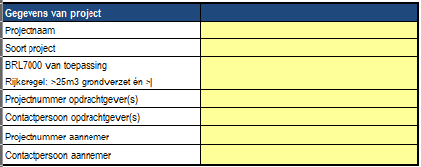
Vul de algemene projectgegevens in, zoals:
· Projectnaam;
· Projectnummer opdrachtgever(s);
· Contactpersoon opdrachtgever(s);
· Projectnummer aannemer;
· Contactpersoon aannemer.

Daarbij zijn de volgende keuzevelden ingebouwd (drop-down menu's):

Soort project (keuze uit drie opties, afhankelijk van de aard van de werkzaamheden):
· 1.1 Aansluiting + Net; een gecombineerd project waarin zowel netwerkzaamheden plaatsvinden als ook werkzaamheden aan de aansluitingen.
· 1.1a Aansluitingen; een project waarin enkel werkzaamheden plaatsvinden aan 1 of meerdere aansluitingen.
· 1.1b Net; een project waarin enkel werkzaamheden plaatsvinden aan het net.

BRL7000 van toepassing:
· Kies voor optie 'Ja' indien op de werkzaamheden de BRL7000 wel van toepassing is
· Kies voor optie 'Nee' indien op de werkzaamheden de BRL7000 niet van toepassing is

Let op: wees op de hoogte van de wijziging in de protocollen als gevolg van de Omgevingswet. Raadpleeg de website van SIKB.nl voor de meest recente teksten en toelichting.

Bepalen veiligheidsklasse(n):

Project:
De CROW kent zes veiligheidsklassen (Oranje Niet VLuchtig, Oranje Vluchtig, Rood Niet VLuchtig, Rood Vluchtig, Zwart Niet Vluchtig & Zwart Vluchtig).
Daarnaast kan het voorkomen dat er geen veiligheidsklasse van toepassing is maar wel een (ernstig) geval van bodemverontreiniging, zoals bedoeld in Besluit Activiteiten Leefomgeving (Bal). Daarvoor is een nieuwe categorie gemaakt: 'Alleen MBA Graven TU'.
De Tool is geschikt voor het gebruik van meerdere veiligheidsklassen in één project. Dit kan alleen gebruikt worden als het project gefaseerd uitgevoerd kan worden, waarbij er niet continu gewisseld wordt tussen werken in de ene veiligheidsklasse en werken in de andere veiligheidsklasse.
Dat betekent dat wanneer je een paar dagen in de ene veiligheidsklassen werkt en daarna vervolgens een aantal dagen in een andere veiligheidsklasse, je beide klassen selecteert. Je vult dan per klasse het aantal dagen in dat je erin werkzaam bent geweest.
Wissel je voortdurend tussen verschillende klassen, dan vul je enkel de zwaarste klasse in.
Enige uitzondering is dat er geen combinatie mogelijk is tussen één van de zes veiligheidsklassen en de klasse 'Alleen MBA Graven TU'. Bij een combinatie van meerdere klasse meldt de tool dit met:

Dagen werk:
Vul hier in hoelang er gewerkt is in de desbetreffende klasse. Wanneer er in meerdere klassen is gewerkt dan dienen de dagen dienovereenkomstig te worden verdeeld.

Gemiddeld aantal medewerkers op het project (gebaseerd op DLP-logboek):
Hier vult u het gemiddelde aantal medewerkers is dat er gedurende de ingevoerde dagen op het project gewerkt hebben. Ter bepaling van het juist aantal medewerkers dient het logboek te worden gebruikt dat door de aannemer (DLP/(R-) DLP of KVP) is bijgehouden.
NB: De kraanmachinist hier niet meenemen, die komt in de volgende kolom.

Gemiddeld aantal kranen (inclusief machinist):
Vul hier in, net zoals in de vorige kolom, het gemiddeld aantal kranen (tarief is inclusief kraanmachinist) die gedurende de ingevoerde dagen op het project hebben gewerkt.

Strekkende meter afzetting (skigaas, dranghekken of bouwhekken):
Is of zijn er op het project skigaas, dranghekken of bouwhekken gebruikt, vul dan hier in het aantal meters dat u heeft gehuurd/gebruikt. De tool houdt al rekening met het verplaatsen van het hekwerk.
NB: Let er hierbij op dat wanneer u de hekken gedurende het project verplaats u dit niet als (extra) lengte opgeeft.

Bepalen sleufcombinaties:
Verdeling van kosten wanneer in combi wordt gewerkt (meerdere opdrachtgevers:
Wanneer u werkt voor meerdere opdrachtgevers (combi) komt het voor dat de verschillende disciplines niet altijd in het zelfde tracé liggen. Denk hierbij bijvoorbeeld aan de aanhaal routes. De Tool biedt de mogelijkheid om in één project vijf afzonderlijke tracé in te voeren. De kosten worden dan na rato verdeeld over de verschillende opdrachtgevers.

# meter tracé:
In deze kolom vult u in de lengte van trace-1, trace-2, enzovoorts

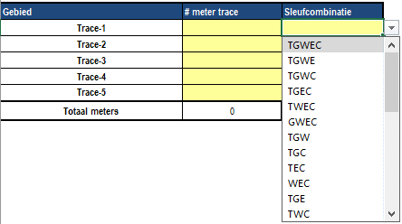
Sleufcombinatie
In deze kolom maakt u de keuze uit de combinatie van disciplines die in dit tracé liggen. U heeft hierbij de keuze uit alle varianten die er zijn.

Tabblad 'Variabelen'

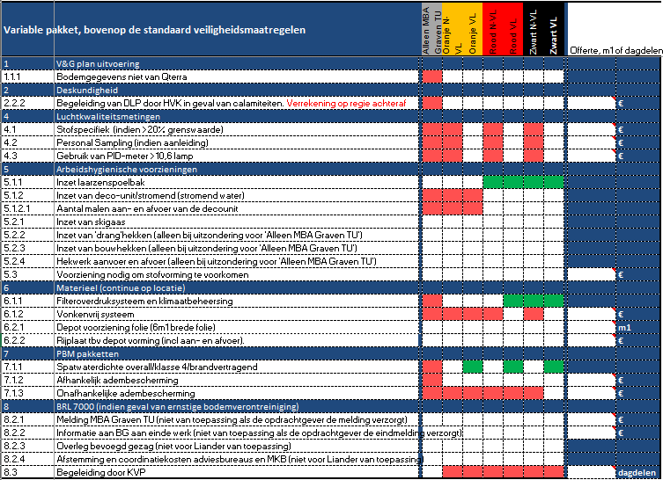
Activeren variabelen:
Wanneer een cel rood gekleurd is dan betekent dit dat deze veiligheidsmaatregel niet van toepassing is in de desbetreffende klasse.

Wanneer een cel groen gekleurd is dan betekent dit dat deze veiligheidsmaatregel altijd genomen moet worden in de desbetreffende veiligheidsklasse.

Bij de witte cellen kiest u middels het drop-down menu voor 'ja' indien de veiligheidsmaatregel genomen/gebruikt is.

Voor een aantal veiligheidsmaatregelen geldt dat er geen standaard tarief is overeengekomen en dienen de kosten van deze maatregel ingevuld te worden in de kolom Offerte of m1.

De cel kleurt oranje wanneer deze veiligheidsmaatregel genomen is.

1.1.1 Bodemgegevens niet van Qterra: Wanneer u niet in opdracht van Liander werkt dient u hier altijd de keuze te maken met 'ja'. Wanneer u wel in opdracht van Liander werkt gebruikt u deze cel helemaal niet.

8.2.1 Melding MBA graven TU (niet voor Liander van toepassing): Wanneer u niet in opdracht van Liander werkt dient u hier de keuze te maken met 'ja'. Wanneer u wel in opdracht van Liander gebruikt u deze cel helemaal niet.

8.2.2 Informatie aan bevoegd gezag (niet voor Liander van toepassing): Wanneer u niet in opdracht van Liander werkt dient u hier de keuze te maken met 'ja'. Wanneer u wel in opdracht van Liander gebruikt u deze cel helemaal niet.

8.3 Begeleiding door KVP: Wanneer er begeleiding op het werk is van een KVP’er, dan aangeven hoeveel dagdelen deze KVP’er het werk begeleid heeft. Een dagdeel is een halve dag (vier uur).

Voorbeeldproject
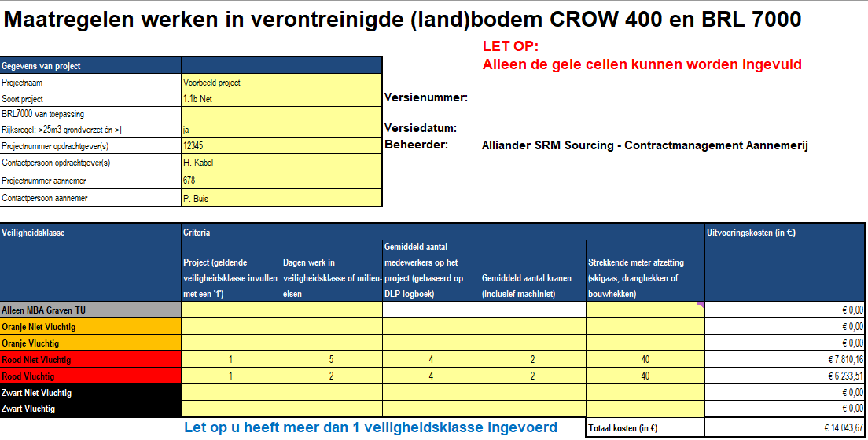
Het voorbeeldproject is in 2 veiligheidsklasse uitgevoerd (Rood Niet Vluchtig en Rood Vluchtig). In totaal heeft het werk 7 dagen in beslag genomen verdeeld in 5 dagen Rood Niet Vluchtig en 2 dagen Rood VLuching.
Er hebben gemiddeld 4 medewerkers en 2 kranen op het project gewerkt en er is gedurende die 7 dagen 40m1 hekwerk gebruikt.


Verder zijn de volgende additionele veiligheidsmaatregelen genomen:
· Er is een deco-unit gebruikt voor de 2 dagen dat er is gewerkt in de klasse Rood Vluchtig
· De deco-unit is 1x aan- en afgevoerd (inclusief schoonmaakkosten)
· Er is gebruik gemaakt van bouwhekken in plaats van skigaas of dranghekken.
· De bouw hekken zijn 1x aan- en afgevoerd.

De verrekentool heeft voor elke individuele klasse een eigen tabblad.
Voor het voorbeeldproject zijn alle details terug te vinden op de tabbladen 'Rood N-VL' en 'Rood VL'.

NB: Voor item 8.2 geldt het volgende: Als op invulblad BRL7000 van toepassing, dan Ja anders Nee. Geldt voor alle Ja en optie

